מוצרים ומשפחות
מוצרים ומשפחות |  |  | התפלגות משפחות המוצרים
שם מוצר | משפחה | הכנסות | משפחה | שייקים | מיצים | קערות פרי | סה"כ
freeze bluberries | שייקים | ₪28,730.00 | כמות יחידות במשפחה | 27 | 7 | 3 | 37
freeze passion fruit | שייקים | ₪28,054.00 | הכנסות שנתיות בש"ח | ₪2,529,510.00 | ₪97,584.00 | ₪138,278.00 | ₪2,765,372.00
sour green | שייקים | ₪103,610.00
התפלגות למשפחות ביחידות ובאחוזים
sour lemonade | שייקים | ₪103,194.00
pineapple bowl | קערות פרי | ₪86,918.00
raspberries bowl | קערות פרי | ₪30,108.00
relax | שייקים | ₪303,648.00
refresh | שייקים | ₪108,576.00
refemme | שייקים | ₪48,288.00
reshape | שייקים | ₪54,360.00
replay | שייקים | ₪272,064.00
rejoy | שייקים | ₪419,352.00
pro banana | שייקים | ₪25,992.00
pro berries | שייקים | ₪17,332.00
pro peanuts | שייקים | ₪20,944.00
acai bowl | קערות פרי | ₪21,252.00
super green | שייקים | ₪444,192.00
super acai | שייקים | ₪17,108.00
shot | מיצים | ₪15,624.00
mix raspberries | שייקים | ₪9,178.00
mix halva | שייקים | ₪432,276.00
הכנסות משפחות שנתיות בש"ח ובאחוזים
mix almonds | שייקים | ₪20,202.00
mix cocount | שייקים | ₪5,122.00
mix chai | שייקים | ₪15,132.00
creamy peanut butter | שייקים | ₪8,970.00
creamy nuts | שייקים | ₪17,732.00
creamy cocoa | שייקים | ₪15,704.00
גזר סחוט | מיצים | ₪13,300.00
juice beetroot | מיצים | ₪6,720.00
juice melon | מיצים | ₪11,680.00
juice pomegrante | מיצים | ₪11,660.00
תפוז סחוט | מיצים | ₪33,800.00
תפוח סחוט | מיצים | ₪4,800.00
refresh kids | שייקים | ₪2,370.00
rejoy kids | שייקים | ₪2,145.00
replay kids | שייקים | ₪2,910.00
relax kids | שייקים | ₪2,325.00

מוצרים מובילים
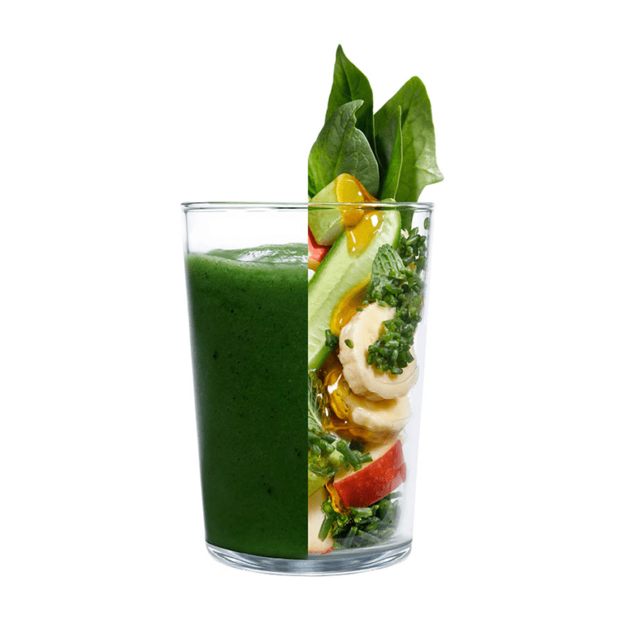
super green
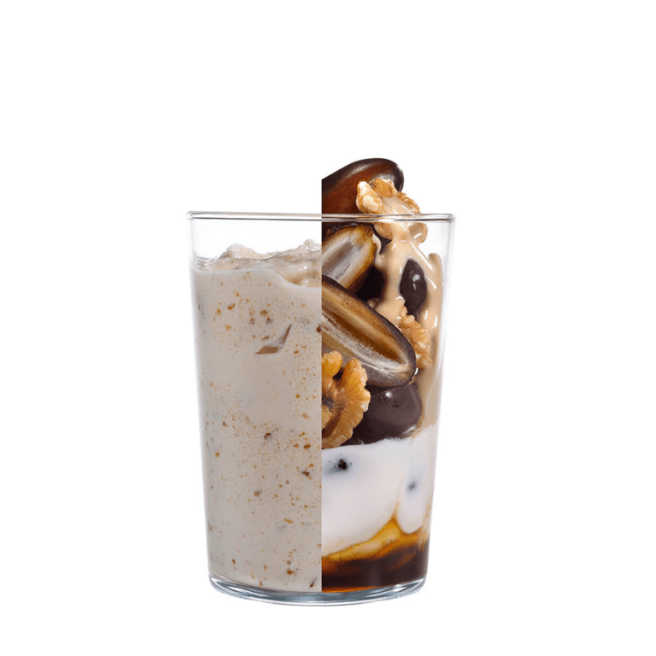
mix halva
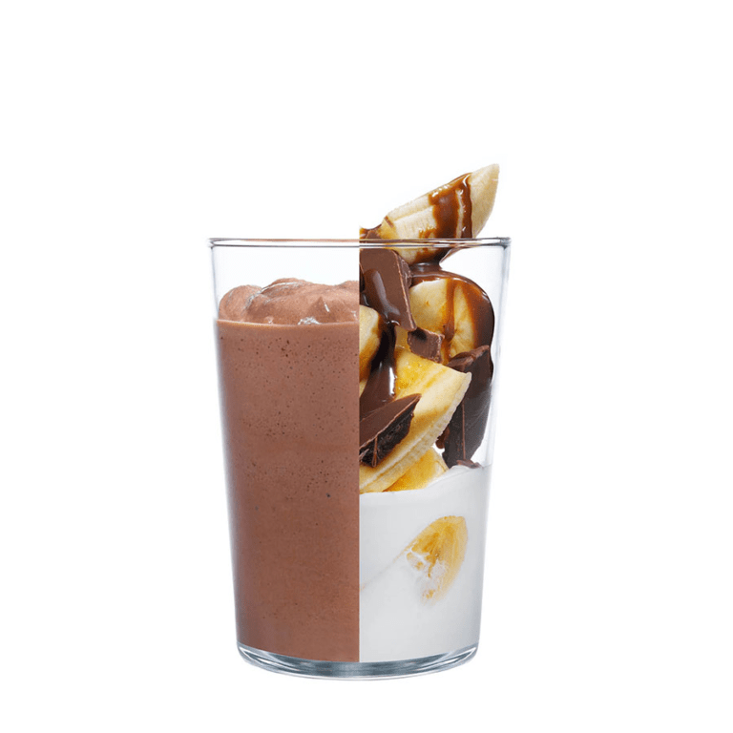
rejoy
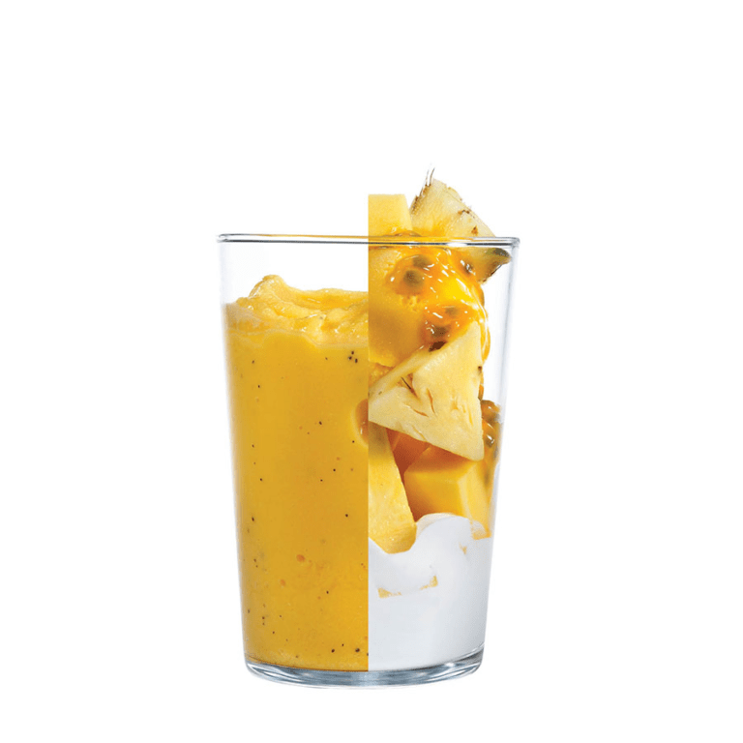
relax
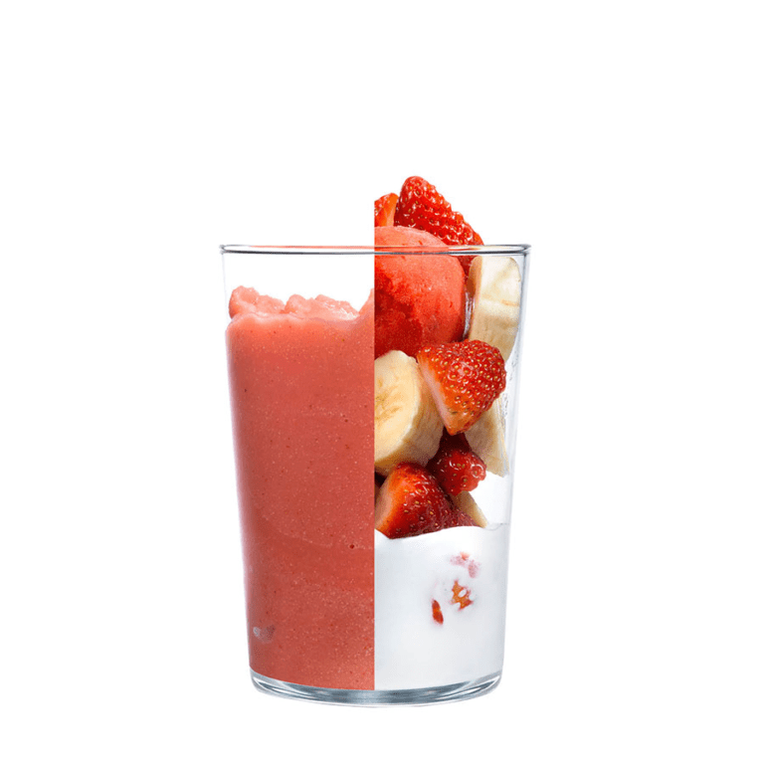
replay

פריט | כמות | יח' מידה | פריט | כמות | יח' מידה | פריט | כמות | יח' מידה | פריט | כמות | יח' מידה | פריט | כמות | יח' מידה
תפוח סחוט | 150 | מ"ל | טחינה גולמית | 1 | כף | בננה | 100 | גרם | אננס | 70 | גרם | תות | 70 | גרם
אגס | 70 | גרם | תמר | 1 | יח' | ממרח אגוזי לוז | 2 | כף | מנגו | 40 | גרם | בננה | 70 | גרם
בננה | 70 | גרם | אגוזי קליפורניה | 20 | גרם | יוגורט | 300 | מ"ל | סורבה פסיפלורה | 1 | סקופ | סורבה תות | 1 | סקופ
תרד | 30 | גרם | סילאן | 1 | כפית | חלב | 100 | מ"ל | יוגורט | 100 | מ"ל | יוגורט | 100 | מ"ל
מלפפון | 40 | גרם | יוגורט | 450 | מ"ל |  |  |  | תפוח סחוט | 150 | מ"ל | תפוח סחוט | 150 | מ"ל
נענע | 5 | עלה
סירופ אגבה | 1 | כפית
ספירולינה | 10 | גרם

התפלגות פדיון המוצרים המובילים בסניף
פדיון מכירות של חמישה מוצרים מובילים בסניף

מס"ד |  | מוצר | כמות נצרכת שנתית N |  | מחיר ליחידה b | ערך צריכה כולל N*b
17 |  | super green | 15,864 |  | ₪28 | ₪444,192
21 |  | mix halva | 16,626 |  | ₪26 | ₪432,276
12 |  | rejoy | 17,473 |  | ₪24 | ₪419,352
7 |  | relax | 12,652 |  | ₪24 | ₪303,648
11 |  | replay | 11,336 |  | ₪24 | ₪272,064

תחזיות
תחזיות מכירה לפריט בעל ערך הצריכה הגבוה ביותר:
super green

שנה | 2016 | 2017 | 2018 | 2019 | 2020
מכירות ביחידות | 10,478 | 12,445 | 13,874 | 15,864 | לא רלוונטי שנת קורונה

ממוצע פשוט |  |  |  | ממוצע משוקלל דו-שנתי |  |  |  |  |  | ממוצע משוקלל דו-שנתי
 |  |  |  |  | 10% | הפחתה שנתית |  |  |  |  | 20% | הפחתה שנתית
שנה | ביקוש | תחזית |  | שנה | ביקוש | משקל | ביקוש משוקלל | תחזית |  | שנה | ביקוש | משקל | ביקוש משוקלל | תחזית

2016 | 10,478 |  |  | 2016 | 10,478 | 0.7 | 7,334.60 |  |  | 2016 | 10,478 | 0.4 | 4,191.20
2017 | 12,445 | 10,478 |  | 2017 | 12,445 | 0.8 | 9,956.00 |  |  | 2017 | 12,445 | 0.6 | 7,467.00
2018 | 13,874 | 11,462 |  | 2018 | 13,874 | 0.9 | 12,486.60 | 11,527 |  | 2018 | 13,874 | 0.8 | 11,099.20 | 11,658
2019 | 15,864 | 12,266 |  | 2019 | 15,864 | 1.0 | 15,864.00 | 13,202 |  | 2019 | 15,864 | 1.0 | 15,864.00 | 13,262
2021 |  | 13,165 |  | 2021 |  |  |  | 14,921 |  | 2021 |  |  |  | 14,980

קו הרגרסיה
רגרסיה לניארית |  |  | קיים קשר כמעט מושלם בין המשתנה התלוי (השנים) למשתנה הבלתי תלוי (הביקוש), מומלץ מאוד להשתמש בשיטת הרגרסיה.

שיפוע הקו | נק' חיתוך עם y | מקדם המתאם

b | a | r
1,758.70 | 8,768.50 | 0.9980
שנה | ביקוש | תחזית

2016 | 10,478 | 10,527.20
2017 | 12,445 | 12,285.90
2018 | 13,874 | 14,044.60
2019 | 15,864 | 15,803.30
2021 |  | 17,562.00

החלקה מעריכית החל מ- |  |  |  |  |  |  |  |  | 0.1 | α = | ועד | α =1

החלקה מעריכית |  | α = |  | החלקה מעריכית |  | α = |  | החלקה מעריכית |  | α = |  | החלקה מעריכית |  | α = |  | החלקה מעריכית |  | α =
 |  | 0.1 |  |  |  | 0.2 |  |  |  | 0.3 |  |  |  | 0.4 |  |  |  | 0.5
שנה | ביקוש | תחזית |  | שנה | ביקוש | תחזית |  | שנה | ביקוש | תחזית |  | שנה | ביקוש | תחזית |  | שנה | ביקוש | תחזית

2016 | 10,478 |  |  | 2016 | 10,478 |  |  | 2016 | 10,478 |  |  | 2016 | 10,478 |  |  | 2016 | 10,478
2017 | 12,445 | 10,478.00 |  | 2017 | 12,445 | 10,478.00 |  | 2017 | 12,445 | 10,478.00 |  | 2017 | 12,445 | 10,478.00 |  | 2017 | 12,445 | 10,478.00
2018 | 13,874 | 10,674.70 |  | 2018 | 13,874 | 10,871.40 |  | 2018 | 13,874 | 11,068.10 |  | 2018 | 13,874 | 11,264.80 |  | 2018 | 13,874 | 11,461.50
2019 | 15,864 | 10,994.63 |  | 2019 | 15,864 | 11,471.92 |  | 2019 | 15,864 | 11,909.87 |  | 2019 | 15,864 | 12,308.48 |  | 2019 | 15,864 | 12,667.75
2021 |  | 11,481.57 |  | 2021 |  | 12,350.34 |  | 2021 |  | 13,096.11 |  | 2021 |  | 13,730.69 |  | 2021 |  | 14,265.88

החלקה מעריכית |  | α = |  | החלקה מעריכית |  | α = |  | החלקה מעריכית |  | α = |  | החלקה מעריכית |  | α = |  | החלקה מעריכית |  | α =
 |  | 0.6 |  |  |  | 0.7 |  |  |  | 0.8 |  |  |  | 0.9 |  |  |  | 1
שנה | ביקוש | תחזית |  | שנה | ביקוש | תחזית |  | שנה | ביקוש | תחזית |  | שנה | ביקוש | תחזית |  | שנה | ביקוש | תחזית

2016 | 10,478 |  |  | 2016 | 10,478 |  |  | 2016 | 10,478 |  |  | 2016 | 10,478 |  |  | 2016 | 10,478
2017 | 12,445 | 10,478.00 |  | 2017 | 12,445 | 10,478.00 |  | 2017 | 12,445 | 10,478.00 |  | 2017 | 12,445 | 10,478.00 |  | 2017 | 12,445 | 10,478.00
2018 | 13,874 | 11,658.20 |  | 2018 | 13,874 | 11,854.90 |  | 2018 | 13,874 | 12,051.60 |  | 2018 | 13,874 | 12,248.30 |  | 2018 | 13,874 | 12,445.00
2019 | 15,864 | 12,987.68 |  | 2019 | 15,864 | 13,268.27 |  | 2019 | 15,864 | 13,509.52 |  | 2019 | 15,864 | 13,711.43 |  | 2019 | 15,864 | 13,874.00
2021 |  | 14,713.47 |  | 2021 |  | 15,085.28 |  | 2021 |  | 15,393.10 |  | 2021 |  | 15,648.74 |  | 2021 |  | 15,864.00

החלקה מעריכית |  | α = 0.1 |  | α = 0.2 |  | α = 0.3 |  | α = 0.4 |  | α = 0.5 |  | α = 0.6 |  | α = 0.7 |  | α = 0.8 |  | α = 0.9 |  | α = 1

שנה | ביקוש | תחזית | סטייה | תחזית | סטייה | תחזית | סטייה | תחזית | סטייה | תחזית | סטייה | תחזית | סטייה | תחזית | סטייה | תחזית | סטייה | תחזית | סטייה | תחזית | סטייה
2016 | 10,478
2017 | 12,445 | 10,478.00 | 1,967.00 | 10,478.00 | 1,967.00 | 10,478.00 | 1,967.00 | 10,478.00 | 1,967.00 | 10,478.00 | 1,967.00 | 10,478.00 | 1,967.00 | 10,478.00 | 1,967.00 | 10,478.00 | 1,967.00 | 10,478.00 | 1,967.00 | 10,478.00 | 1,967.00
2018 | 13,874 | 10,674.70 | 3,199.30 | 10,871.40 | 3,002.60 | 11,068.10 | 2,805.90 | 11,264.80 | 2,609.20 | 11,461.50 | 2,412.50 | 11,658.20 | 2,215.80 | 11,854.90 | 2,019.10 | 12,051.60 | 1,822.40 | 12,248.30 | 1,625.70 | 12,445.00 | 1,429.00
2019 | 15,864 | 10,994.63 | 4,869.37 | 11,471.92 | 4,392.08 | 11,909.87 | 3,954.13 | 12,308.48 | 3,555.52 | 12,667.75 | 3,196.25 | 12,987.68 | 2,876.32 | 13,268.27 | 2,595.73 | 13,509.52 | 2,354.48 | 13,711.43 | 2,152.57 | 13,874.00 | 1,990.00
MAD |  | 3,345.22 |  | 3,120.56 |  | 2,909.01 |  | 2,710.57 |  | 2,525.25 |  | 2,353.04 |  | 2,193.94 |  | 2,047.96 |  | 1,915.09 |  | 1,795.33
ממוצע סטיות
MSE |  | 12,605,124.56 |  | 10,725,020.83 |  | 9,125,769.29 |  | 7,772,912.04 |  | 6,635,086.44 |  | 5,684,025.13 |  | 4,894,556.01 |  | 4,244,602.28 |  | 3,715,182.36 |  | 3,290,410.00
ממוצע סטיות ריבועיות
 |  |  |  |  |  |  |  |  |  |  |  |  |  |  |  |  |  |  |  | ממוצע הסטיות הנמוך ביותר

טבלת סטיות |  | ממוצע פשוט |  | ממוצע משוקלל דו-שנתי |  | ממוצע משוקלל דו-שנתי |  | רגרסיה לניארית |  | החלקה מעריכית
 |  |  |  | הפחתה שנתית 10% |  | הפחתה שנתית 20% |  |  |  | α = 1 |  |  | לסיכום, השיטה המומלצת ביותר לחיזוי הינה שיטת הרגרסיה לניארית
שנה | ביקוש | תחזית | סטייה | תחזית | סטייה | תחזית | סטייה | תחזית | סטייה | תחזית | סטייה
2016 | 10,478 |  |  |  |  |  |  | 10,527.20 | 49.20
2017 | 12,445 | 10,478.00 | 1,967.00 |  |  |  |  | 12,285.90 | 159.10 | 10,478.00 | 1,967.00
2018 | 13,874 | 11,461.50 | 2,412.50 | 11,527.07 | 2,346.93 | 11,658.20 | 2,215.80 | 14,044.60 | 170.60 | 12,445.00 | 1,429.00
2019 | 15,864 | 12,265.67 | 3,598.33 | 13,201.53 | 2,662.47 | 13,261.57 | 2,602.43 | 15,803.30 | 60.70 | 13,874.00 | 1,990.00
MAD |  | 2,659.28 |  | 2,504.70 |  | 2,409.11 |  | 109.90 |  | 1,795.33
ממוצע סטיות
MSE |  | 7,545,749.34 |  | 6,298,422.85 |  | 5,841,202.05 |  | 15,130.57 |  | 3,290,410.00
ממוצע סטיות ריבועיות
 |  |  |  |  |  |  |  | ממוצע הסטיות הנמוך ביותר

התפלגות מכירות לשנת 2021 לפי עונות
תחזית עונתית על פי שיטת הרגרסיה לניארית- התחזית בעלת הסטיות הנמוכות ביותר |  |  |  |  |  |  |  |  |  |  | תחזיות עונתיות לשנת 2021

עונה/שנה | 2016 | 2017 | 2018 | 2019 | J_2016 | J_2017 | J_2018 | J_2019 | J |  | עונה | תחזית | באחוזים
חורף | 1,834 | 2,218 | 2,585 | 2,970 | 0.70 | 0.71 | 0.75 | 0.75 | 0.73 |  | חורף | 3,190.99 | 18.17%
אביב | 2,881 | 3,435 | 3,615 | 4,082 | 1.10 | 1.10 | 1.04 | 1.03 | 1.07 |  | אביב | 4,692.76 | 26.72%
קיץ | 3,301 | 3,862 | 4,303 | 4,870 | 1.26 | 1.24 | 1.24 | 1.23 | 1.24 |  | קיץ | 5,455.19 | 31.06%
סתיו | 2,462 | 2,930 | 3,371 | 3,942 | 0.94 | 0.94 | 0.97 | 0.99 | 0.96 |  | סתיו | 4,223.06 | 24.05%
ממוצע ביקוש | 2,620 | 3,111 | 3,469 | 3,966 |  |  | תחזית השיטה שנבחרה (רגרסיה לניארית): |  | 4,390.50 |  | סה"כ | 17,562.00 | 100.00%

גיליון מצורף- מחיר קפואים
חישוב מחיר ממוצע של ספק לפירות קפואים

מוצר | צריכה שנתית בק"ג (N) | שכיחות יחסית (%f) | ספק א': סומיץ | ספק ב': סחוט | ספק ג': א.א מטעמים

 |  |  | מחיר לק"ג (₪b) | מחיר לק"ג (₪b) | מחיר לק"ג (₪b)

מנגו | 695 | 16% | 19.6 | 22 | 15.2

אננס | 846 | 19% | 15.2 | 16.45 | 13.5

בננה | 1,012 | 23% | 12 | 15 | 7.2

ספירולינה | 500 | 11% | 120 | 82 | 115

אגס | 478 | 11% | 19 | 14 | 13

תות | 745 | 17% | 17.2 | 6.5 | 8.5

סורבה | 150 | 3% | 22.5 | 17.5 | 18.75

סה"כ | 4,426 | 100% | 225.5 | 173.45 | 191.15

$$ממוצע מחיר=\frac{Σ\left(f_{\%}⋅b_{₪}\right)}{Σf}$$
 |  |  | ₪27.99 | ₪22.49 | ₪23.08

